blank
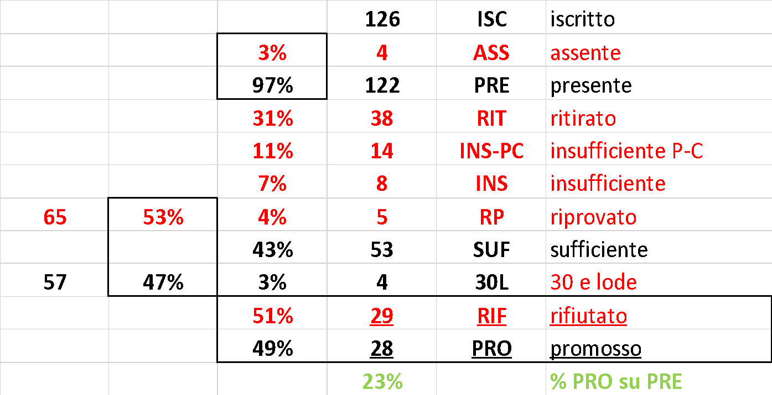
 | #DIV/0! | #DIV/0! | #DIV/0! | #DIV/0! | #DIV/0! | 0% | 80% | [A]ASS | 3
 | #DIV/0! | #DIV/0! | #DIV/0! | #DIV/0! | #DIV/0! | 0.0 | 11.3 | [R]RIM | 30 e 30L |  |  | 34 | LODE
#DIV/0! | #DIV/0! | #DIV/0! | #DIV/0! | #DIV/0! | #DIV/0! | 0.000 | 24.000 | [R]RIT | 2 | 66.7% |  | ASS | ASSente (ingiustificato!)
 | 6 | 7 | 6 | 8 | 6 | 33 | 30 | 30L>31.5 | RIM |  |  | CONVOC | insuff. grave / CONVOC / Fare Orale / …
 | 10 | 10 | 10 | 10 | 10 | - | - | - | 0 | 0.0% | CME 2022-07-05 |  | voto modificato o qualcosa in evidenza
 | E0 | E1 | E2 | E3 | E4 | VOTO | VALUT. | NOTE | Codice persona | Matricola | Cognome-Nome
 |  |  |  |  |  | 0 |  |  | 10712019 | 955069 | ABBATE FEDERICA
 |  |  |  |  |  | 0 |  |  | 10714953 | 957395 | BACCIN SIMONE
 |  |  |  |  |  | 0 |  |  | 10710471 | 956661 | BAGNATO ANDREA FRANCESCO
 |  |  |  |  |  | 0 |  |  | 10730665 | 955572 | BALADELLI MATTIA
 |  |  |  |  |  | 0 |  |  | 10726126 | 957374 | BARIN SAMUELE
 |  |  |  |  |  | 0 |  |  | 10628117 | 907820 | BELLUSCHI ALESSANDRO
 |  |  |  |  |  | 0 |  |  | 10731371 | 956064 | BELTRAMI MATTEO
 |  |  |  |  |  | 0 |  |  | 10704046 | 934454 | BERTASINI MARIA AURORA
 |  |  |  |  |  | 0 |  |  | 10716636 | 957283 | BETTINI ELEONORA
 |  |  |  |  |  | 0 |  |  | 10732116 | 959751 | BEVILACQUA NICOLÒ
 |  |  |  |  |  | 0 |  |  | 10752680 | 956550 | BIOSA THOMAS
 |  |  |  |  |  | 0 |  |  | 10740714 | 959212 | BIZZOTTO GABRIELE
 |  |  |  |  |  | 0 |  |  | 10769638 | 959386 | BONELLI LORENZO
 |  |  |  |  |  | 0 |  |  | 10732348 | 955669 | CANTORO FEDERICO
 |  |  |  |  |  | 0 |  |  | 10788020 | 955144 | CAPOFERRI LUCA
 |  |  |  |  |  | 0 |  |  | 10711023 | 955780 | CAPOLLA DANIEL GABRIELE
 |  |  |  |  |  | 0 |  |  | 10741257 | 957545 | CAPPERUCCI DAVIDE
 |  |  |  |  |  | 0 |  |  | 10773864 | 960257 | CASALI ALESSANDRO
 |  |  |  |  |  | 0 |  |  | 10698728 | 957638 | CASAROLI CAMILLA
 |  |  |  |  |  | 0 |  |  | 10734514 | 957037 | CASTIGLIONI TOMMASO
 |  |  |  |  |  | 0 |  |  | 10742826 | 955406 | CECCHETTINI STEFANO
 |  |  |  |  |  | 0 |  |  | 10742275 | 958453 | CENDRON PIETRO
 |  |  |  |  |  | 0 |  |  | 10722387 | 955620 | COLOMBO FEDERICO
 |  |  |  |  |  | 0 |  |  | 10742784 | 956463 | De COSTANZO CARRA' MATTEO
 |  |  |  |  |  | 0 |  |  | 10616763 | 908961 | Di CARPEGNA BRIVIO PIETRO
 |  |  |  |  |  | 0 |  |  | 10647110 | 911749 | DI CATERINA LEONARDO
 |  |  |  |  |  | 0 |  |  | 10707571 | 956107 | Di MAMBRO MARCO
 |  |  |  |  |  | 0 |  |  | 10742119 | 955997 | FAGGION FRANCESCO EGIDIO
 |  |  |  |  |  | 0 |  |  | 10771995 | 959018 | FEDERIGHI LEONARDO
 |  |  |  |  |  | 0 |  |  | 10724606 | 957756 | FINAZZI MATTEO
 |  |  |  |  |  | 0 | RIT | Scongela voto 24/30 del 2022-06-14 | 10697288 | 956811 | FIORETTA GIACOMO
 |  |  |  |  |  | 0 |  |  | 10789984 | 959409 | FORMICOLA PASQUALE SALVATORE
 |  |  |  |  |  | 0 |  |  | 10725332 | 958626 | FUMAGALLI GIULIO MARIA
 |  |  |  |  |  | 0 |  |  | 10723209 | 937472 | GALATI DAVIDE
 |  |  |  |  |  | 0 |  |  | 10730483 | 956573 | GALIMBERTI EDOARDO
 |  |  |  |  |  | 0 |  |  | 10786814 | 957934 | GAMBINO GIORGIO
 |  |  |  |  |  | 0 |  |  | 10685980 | 937392 | GAROFALO GIORGIO
 |  |  |  |  |  | 0 |  |  | 10709714 | 956114 | GASPARINI ANDREA
 |  |  |  |  |  | 0 |  |  | 10668379 | 933439 | GASPERI LUCA
 |  |  |  |  |  | 0 |  |  | 10668926 | 933598 | GENTILE LUCA
 |  |  |  |  |  | 0 |  |  | 10721143 | 956545 | GILARDI SARA
 |  |  |  |  |  | 0 |  |  | 10742684 | 960213 | GIOVONI ALESSANDRO
 |  |  |  |  |  | 0 |  |  | 10727113 | 957880 | GROPPETTI MARCO
 |  |  |  |  |  | 0 |  |  | 10768381 | 961092 | IACOPETTA DIEGO ANTONIO
 |  |  |  |  |  | 0 |  |  | 10723766 | 955094 | IORI LORENZO
 |  |  |  |  |  | 0 |  |  | 10764812 | 961034 | LECCI SOFIA
 |  |  |  |  |  | 0 |  |  | 10731779 | 956296 | LEONE MARCO
 |  |  |  |  |  | 0 |  |  | 10722189 | 957750 | LETARI LORENZO
 |  |  |  |  |  | 0 |  |  | 10629074 | 932029 | LICCHELLI MARTINA
 |  |  |  |  |  | 0 |  |  | 10720710 | 956677 | LICURSI CHIARA
 |  |  |  |  |  | 0 |  |  | 10682970 | 935091 | LUNGHI CHIARA
 |  |  |  |  |  | 0 |  |  | 10492316 | 989878 | MAGGI ELEONORA
 |  |  |  |  |  | 0 |  |  | 10714838 | 956342 | MAGOSSO ELISA
 |  |  |  |  |  | 0 |  |  | 10731978 | 958707 | MALFI ANTONIO
 |  |  |  |  |  | 0 |  |  | 10630538 | 910116 | MANNUCCI PAOLO
 |  |  |  |  |  | 0 |  |  | 10766936 | 996083 | MARZETTI LEONARDO
 |  |  |  |  |  | 0 |  |  | 10709609 | 957022 | MASTROMATTEO ELEONORA
 |  |  |  |  |  | 0 |  |  | 10727145 | 956295 | MATURI LEONARDO
 |  |  |  |  |  | 0 | INS-PC | Scongela voto 21/30 del 2022-06-14 | 10721559 | 957752 | MICHELI ROBERTA
 |  |  |  |  |  | 0 | 24 |  | 10716086 | 958729 | MODICA FRANCESCO
 |  |  |  |  |  | 0 |  |  | 10708505 | 955799 | MONTAINA VALERIA
 |  |  |  |  |  | 0 |  |  | 10722519 | 957030 | MONTANARI MATTEO
 |  |  |  |  |  | 0 |  |  | 10791618 | 961284 | NICHELE MARTA
 |  |  |  |  |  | 0 |  |  | 10730584 | 956049 | PANZERA GIACOMO
 |  |  |  |  |  | 0 |  |  | 10737236 | 960692 | PAULSEN SILVIA
 |  |  |  |  |  | 0 |  |  | 10536048 | 889864 | PEZZOLI STEFANO
 |  |  |  |  |  | 0 |  |  | 10766342 | 959096 | PICCHINI MARIA CHIARA
 |  |  |  |  |  | 0 |  |  | 10742096 | 958435 | PIERINI FRANCESCO
 |  |  |  |  |  | 0 |  |  | 10736264 | 957789 | PIROLA LIDIO FRANCESCO
 |  |  |  |  |  | 0 |  |  | 10766921 | 960161 | PISANI TOMMASO
 |  |  |  |  |  | 0 |  |  | 10738469 | 956973 | PITTARELLO ELISA
 |  |  |  |  |  | 0 |  |  | 10777725 | 961037 | POLI MATTEO
 |  |  |  |  |  | 0 |  |  | 10789809 | 959762 | RADAELLI SIMONE
 |  |  |  |  |  | 0 |  |  | 10775174 | 957420 | RE SOFIA
 |  |  |  |  |  | 0 |  |  | 10781703 | 961356 | REBECCHI SAMUELE
 |  |  |  |  |  | 0 |  |  | 10730712 | 958331 | RICCARDI ALESSANDRO
 |  |  |  |  |  | 0 |  |  | 10742575 | 961102 | RIGOLIZZO GIULIA
 |  |  |  |  |  | 0 |  |  | 10738785 | 958547 | RIMOLDI EMANUELE
 |  |  |  |  |  | 0 |  |  | 10776584 | 959859 | ROLLERI GABRIELE
 |  |  |  |  |  | 0 |  |  | 10562427 | 870068 | ROSNATI FRANCESCO
 |  |  |  |  |  | 0 |  |  | 10777864 | 959434 | ROSSI MERCANTI DAVIDE
 |  |  |  |  |  | 0 |  |  | 10622659 | 911829 | ROTA SIMONE
 |  |  |  |  |  | 0 |  |  | 10745487 | 965430 | SCOPPI EMANUELE
 |  |  |  |  |  | 0 |  |  | 10704006 | 955685 | SOZZO EDOARDO
 |  |  |  |  |  | 0 |  |  | 10798572 | 955450 | SPADOTTO FURLAN MATTEO
 |  |  |  |  |  | 0 |  |  | 10721824 | 955830 | TOLIO PIETRO ALESSANDRO RENATO
 |  |  |  |  |  | 0 |  |  | 10737333 | 955747 | TRAVAGNIN FABRIZIO
 |  |  |  |  |  | 0 |  |  | 10710396 | 956860 | TRENTO MARCO
 |  |  |  |  |  | 0 |  |  | 10766995 | 960594 | UNTILA DENIS
 |  |  |  |  |  | 0 |  |  | 10713158 | 938313 | VALISA DANIELE
 |  |  |  |  |  | 0 |  |  | 10774742 | 960654 | VALISA PAOLO
 |  |  |  |  |  | 0 |  |  | 10794913 | 961342 | VECCHIO NICOLÒ
 |  |  |  |  |  | 0 |  |  | 10709155 | 957003 | VELARDI GIAN MARIA
 |  |  |  |  |  | 0 |  |  | 10699512 | 932769 | VERBENA LEONARDO

 |  |  |  |  |  |  | 3 | ISC | iscritto
 |  |  |  |  |  | 0% | 0 | ASS | assente
 |  |  |  |  |  | 100% | 3 | PRE | presente
 |  |  |  |  |  | 33% | 1 | RIT | ritirato
 |  |  |  |  |  | 33% | 1 | INS-PC | insufficiente P-C
 |  |  |  |  |  | 0% | 0 | INS | insufficiente
 |  |  |  | 2 | 67% | 0% | 0 | RP | riprovato
 |  |  |  |  |  | 33% | 1 | SUF | sufficiente
 |  |  |  | 1 | 33% | 0% | 0 | 30L | 30 e lode
 |  |  |  |  |  | 2900% | 29 | RIF | rifiutato
 |  |  |  |  |  | -2800% | -28 | PRO | promosso
 |  |  |  |  |  |  | -933% |  | % PRO su PRE

